home-macros
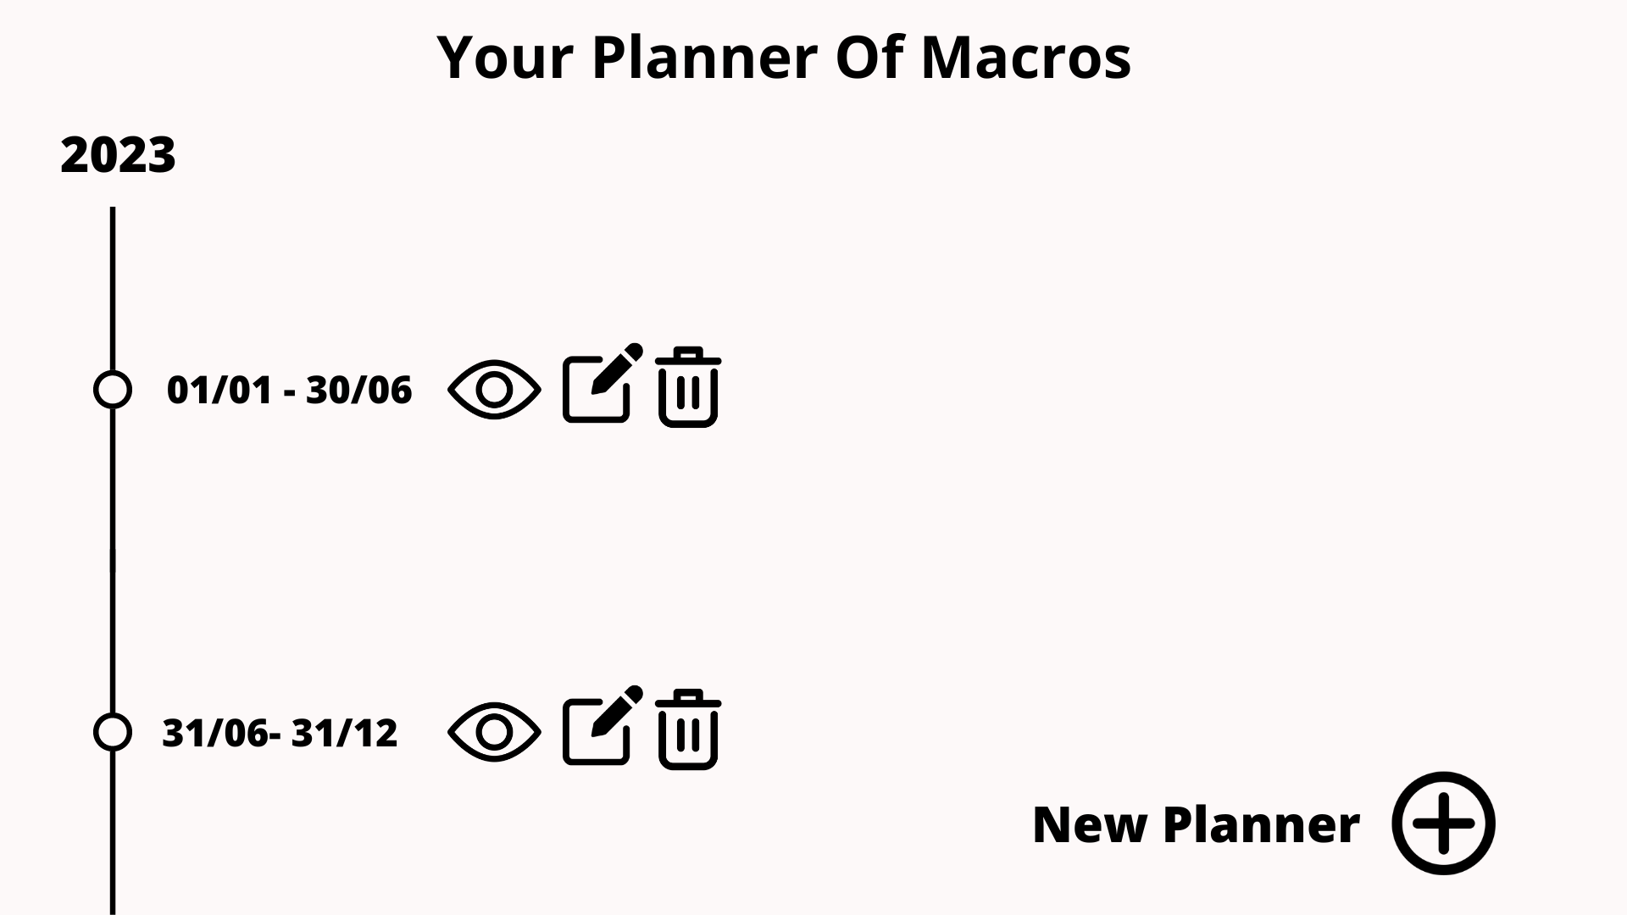

Os planners já existentes devem aparecer dispostos em uma timeline (planner_macros_list), sendo representados por sua data inicial e final. Juntamente as ações de visualição (planner_macros_details), edição (planner_macros_update) e deleção (planner_macros_delete).
Além disso um botão de New Planner(planner_macros_create) deve estar presente.

newPlanner-macros
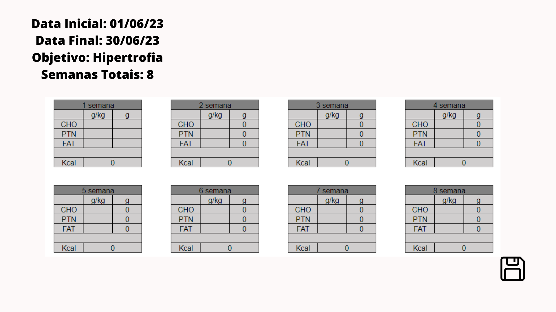
Ao clicar em New Planner, será apresentado um formulário com data inicial e data final (type: Date), objetivo (type: String), e semanas (type: Int)
(Versão 2 = o número de semanas será cálculado atráves da operação data inicial - data final).

Após o preenchimento do forms, será plotado as fichas de macros correspondendo ao número de semanas. o usuário poderá inserir valores para qualquer um dos macros, e o sistema retornará o cálculo do valor energético automáticamente, bem como a relação g/kg.
(Versão 2 = haverá um botão de add ficha de macros que adicionará uma nova ficha de macros ao plano e automáticamente, atualizará a data final (colocando 1 semana a mais) e as semanas totais. bem como um botão delete ficha de macros que também atualizará, as datas e o número de semanas)
(Versão 3 = O usuário poderá inserir valores tanto nas gramas dos macros, como pelo g/kg, no segundo caso o programa deverá retornar a quantidade em gramas do macro, o usuário também poderá inserir as calorias, e o programa distribuíra os valores em gramas automáticamente baseando-se nas recomendações da FAO-OMS)

O usuário só poderá salvar seu plano de macros após ter preenchido cada ficha de macros, contida no plano.
Caso o usúario queira diminuir o número de semanas do planner, ele estará deletando as fichas de macros que excedem o novo número de semanas.

delete
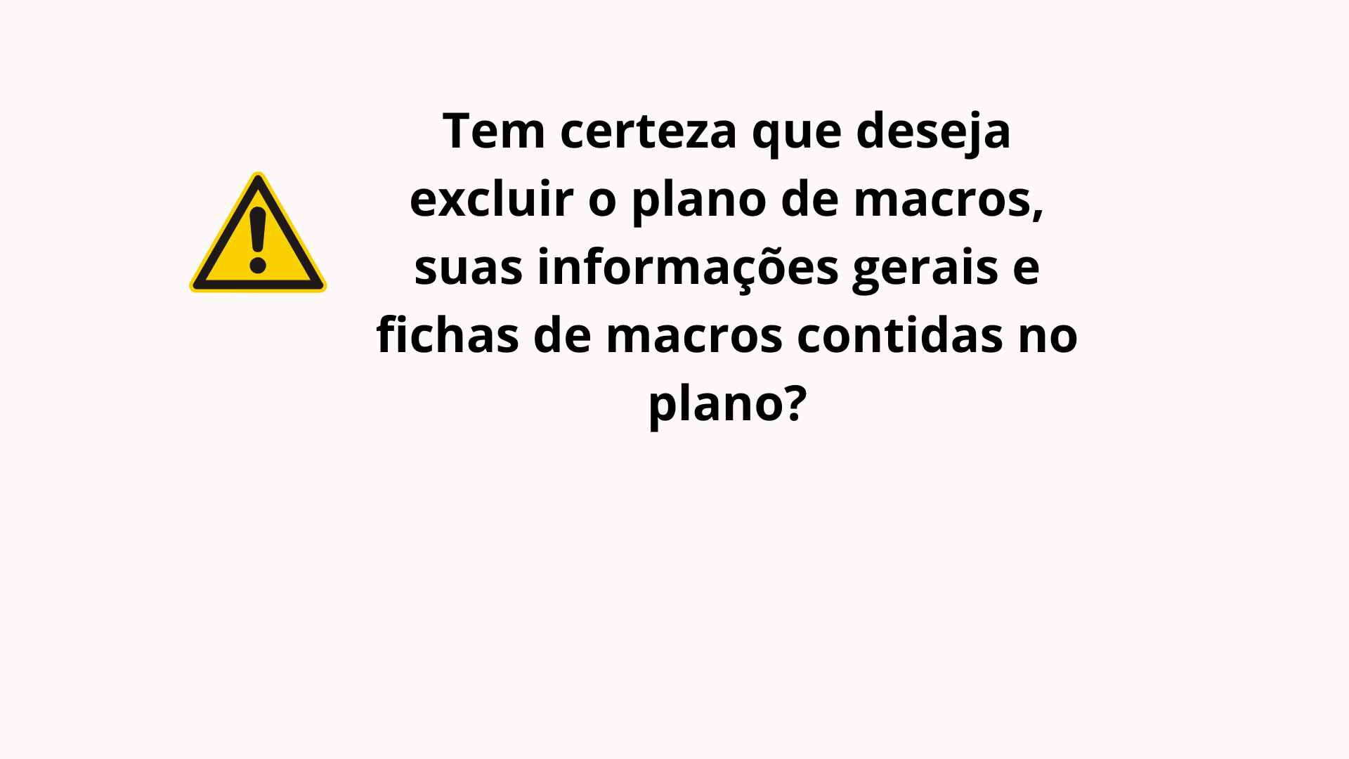
Caso o usuário queira deletar um planner de macros, estará deletando juntamente, todas as informações gerais do planner (datas, objetivos e semanas), bem como todas suas fichas de macros relacionadas. O sistema deverá informá-lo e perguntar se ele deseja prosseguir.

detailsORupdate
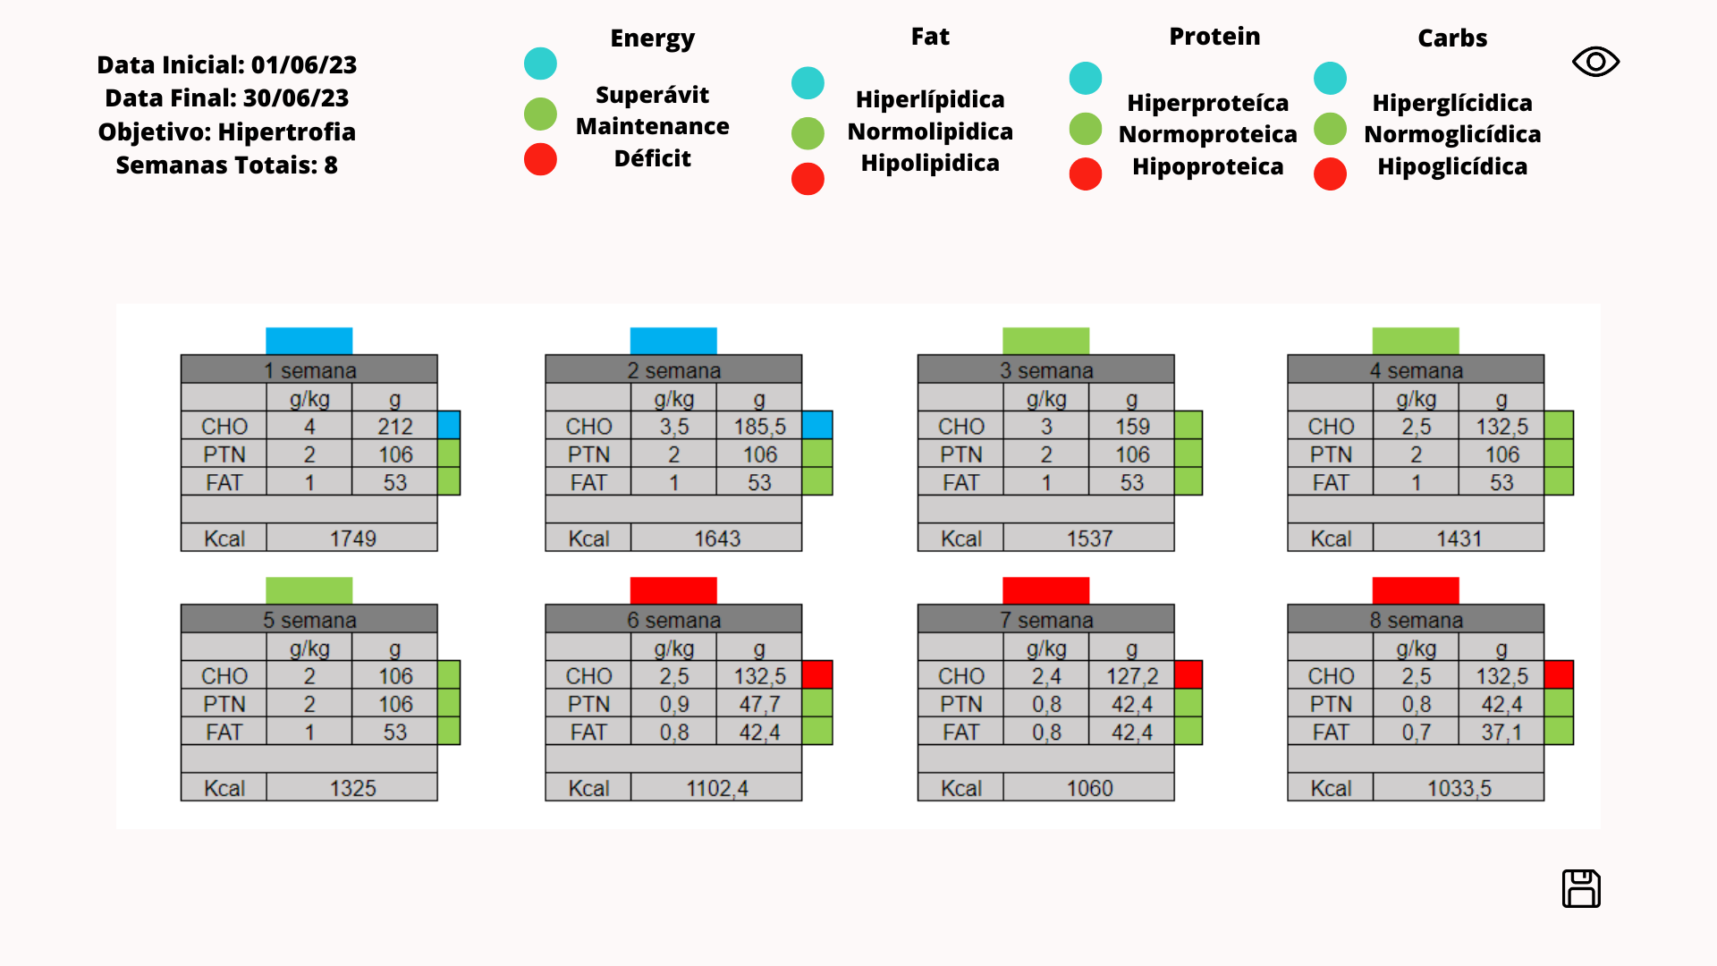
O programa deverá retornar as flags indicando o tipo da dieta (normoproteíca, hiperglicidica, hipolipidica, etc), bem como seu nível de energia, (déficit, superávit ou maintenace) utilizando o peso do indivíduo e efetuando o cálculo com base nas prescrições da OMS.
Caso o usuário queira ocultar alguma flag (carbs, protein, fat ou energy) ele poderá, assim como também poderá exíbi somente 1 ou quantas preferir.

